M2_Ans_Sep2022
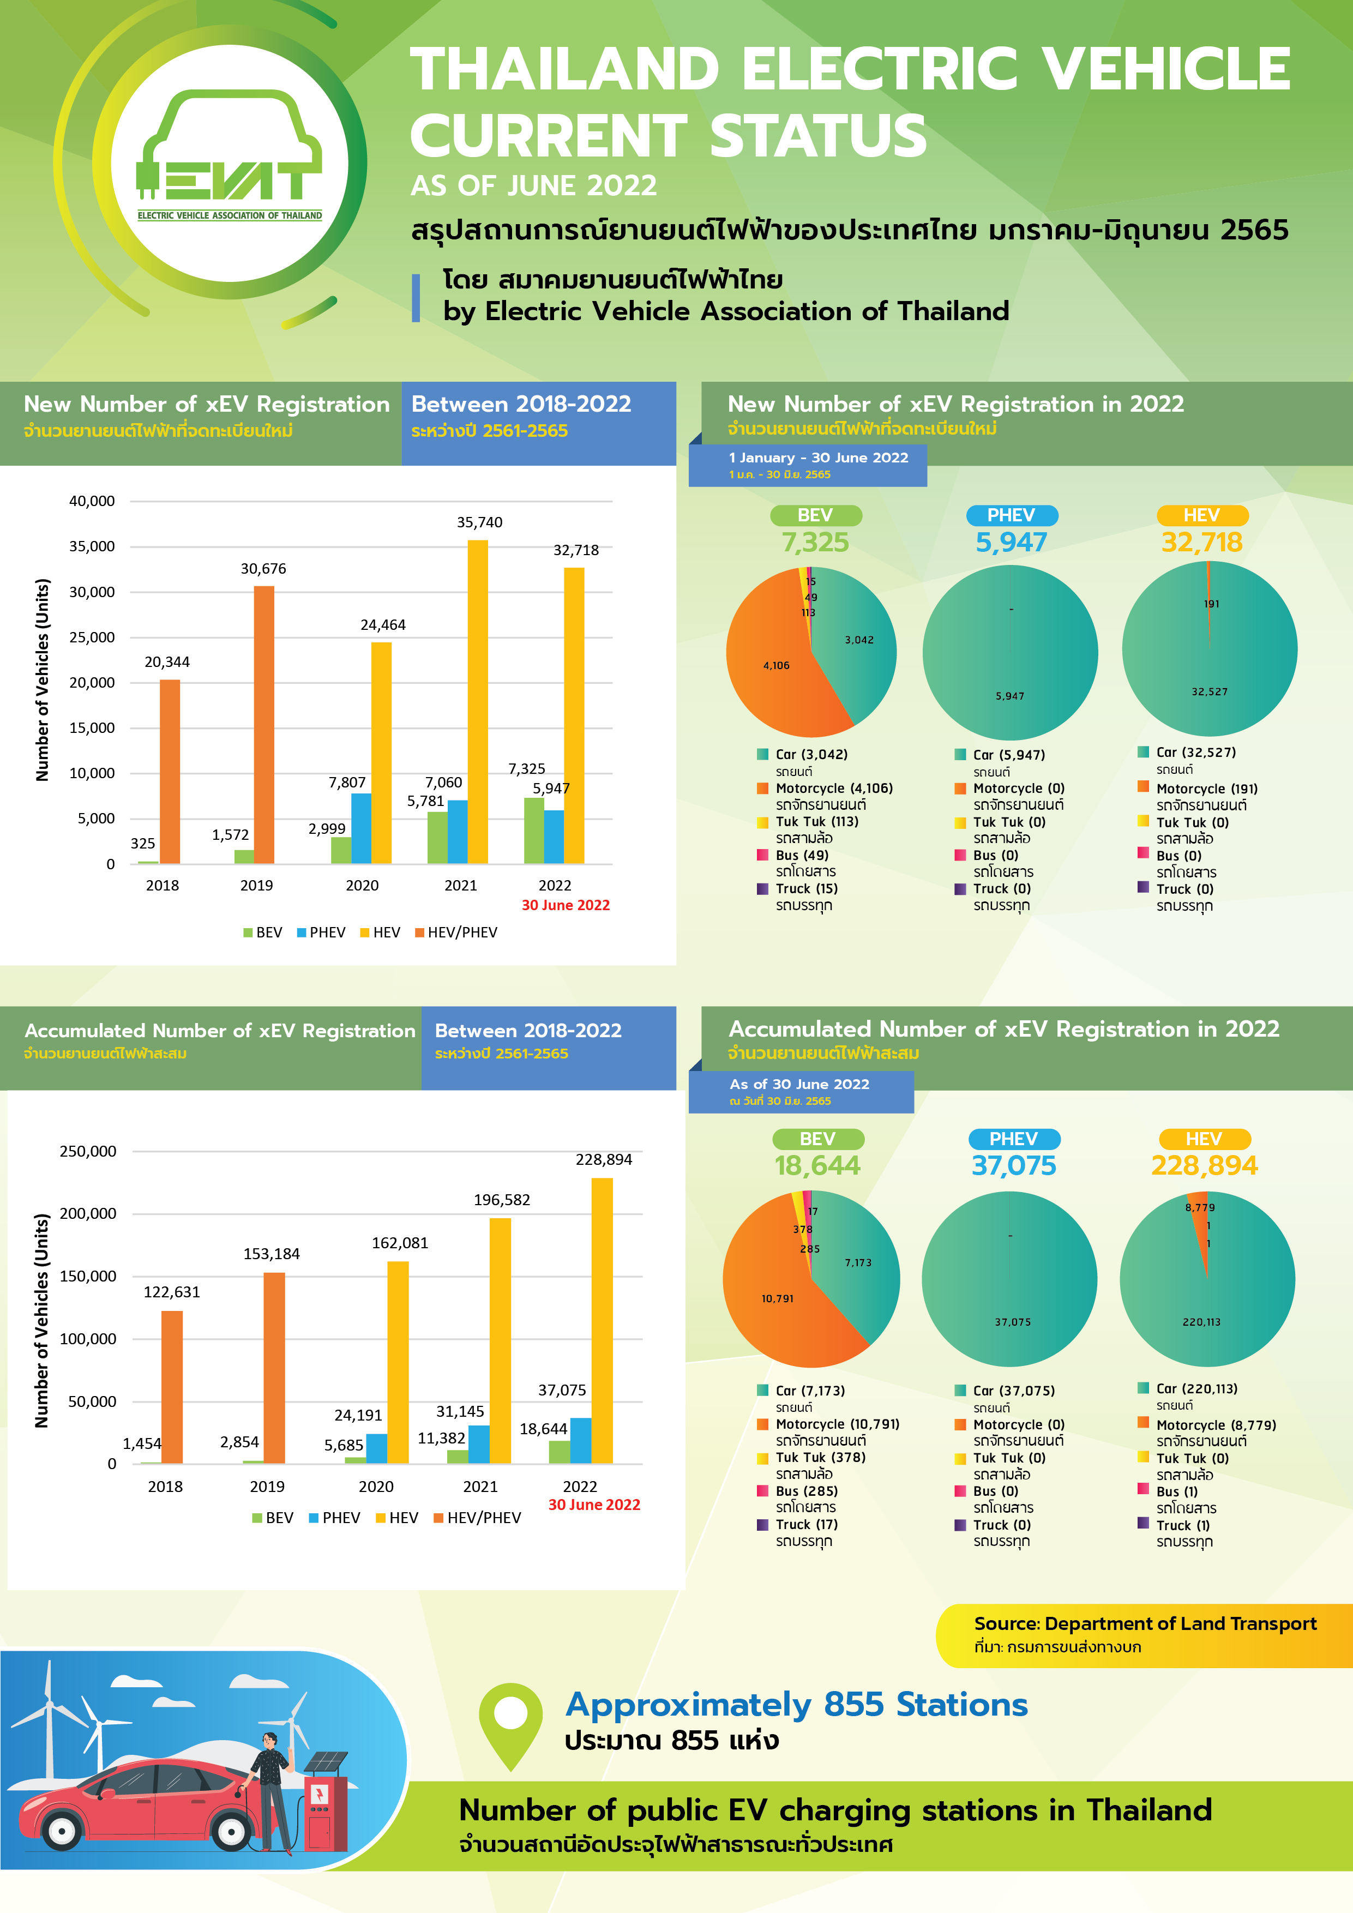
Operators | ELEX | EVOLT | HAUP | SHARGE | EA anywhere | PTT | MEA | OR | PEA Volta | Pumpcharge | Chosen | Sum
No. of Station | 42 | 99 | 4 | 68 | 406 | 13 | 28 | 112 | 73 | 6 | 4 | 855
No. of AC Type 2 Connnectors | 37 | 169 | 15 | 193 | 579 | 49 | 50 | 150 | 76 | 18 | 7 | 1343 | 1343
No. of CCS Combo 2 Connectors | 49 | 16 | 2 | 8 | 576 | 0 | 0 | 90 | 138 | 0 | 0 | 879 | 1116
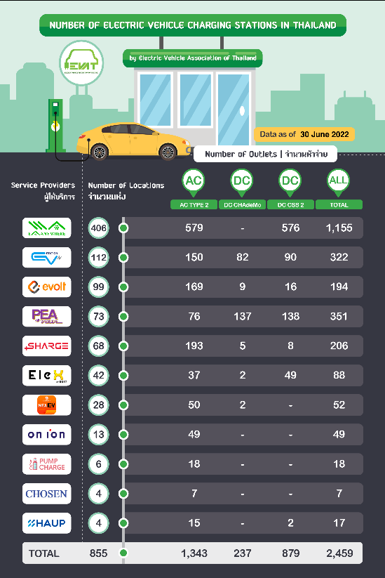
No. of CHAdeMO Connectors | 2 | 9 | 0 | 5 | 0 | 0 | 2 | 82 | 137 | 0 | 0 | 237 | 20%
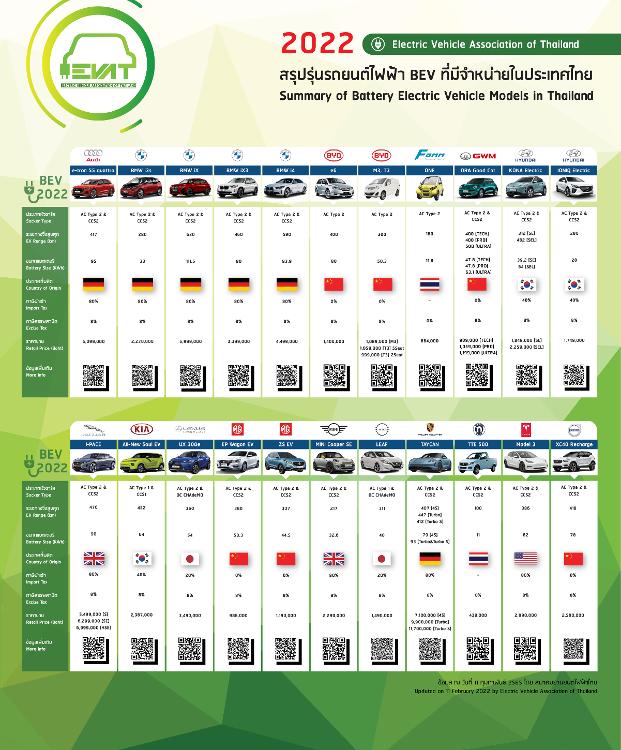
Ref.https://www.gridwhiz.io/evat/ ๑ Jun 2022 |  |  |  |  |  |  | AC/DC Charger
EVAT: Electric Vehicle Association of Thailand |  |  |  |  |  |  | 1.2034050179

จำนวน xEV ลงทะเบียน รายปี | 2018 | 2019 | 2020 | 2021 | Jun-22
BEV | 325 | 1,572 | 2,999 | 5,781 | 7,325
PHEV | - | - | 7,807 | 7,060 | 5,947
HEV | - | - | 24,464 | 35,740 | 32,718
HEV/PHEV | 20,344 | 30,676 | - | - | -
xEV | 20,669 | 32,248 | 35,270 | 48,581 | 45,990

จำนวน xEV ลงทะเบียน สะสม | 2018 | 2019 | 2020 | 2021 | Jun-22
BEV | 1,454 | 2,854 | 5,685 | 11,382 | 18,644 |  | BEV/Station |  | 21.81
PHEV |  |  | 24,191 | 31,145 | 37,075
HEV |  |  | 162,081 | 196,582 | 228,894
HEV/PHEV | 122,631 | 153,184
xEV | 124,085 | 156,038 | 191,957 | 239,109 | 284,613

xEV by Type @Jun 2022 | BEV | PHEV | HEV | Total
Car | 7,173 | 37,075 | 220,113 | 264,361
Motorcycle | 10,791 | - | 8,779 | 19,570
Tuk Tuk | 378 | - | - | 378
Bus | 285 | - | 1 | 286
Truck | 17 | - | 1 | 18
Total | 18,644 | 37,075 | 228,894 | 284,613

M3_BEV
Input จากข้อมูลกรมการขนส่งทางบก |  |  |  |  |  |  |  |  |  |  | ค่าพยากรณ์
รถในประเทศเฉพาะ BEV (คัน) | 2558 | 2559 | 2560 | 2561 | 2562 | 2563 | 2564 | 2565 | 31 สิงหาคม 2566 |  | 2563 | 2564 | 2565 | 2566 | 2567 | 2568 | 2569 | 2570 | 2571 | 2572 | 2573 | 2574 | 2575 | 2576 | 2577 | 2578 | 2579 | 2580
รย.12 รถจักรยานยนต์ส่วนบุคคล | 1,720 | 1,356 | 1,223 | 1,110 | 1,716 | 3,128 | 6,699 | 16,468 | 30,276
รย.17 รถจักรยานยนต์สาธารณะ | - | - | - | - | - | - | 50 | 72 | 125
รย.4 รถยนต์สามล้อส่วนบุคคล | 1 | 1 | 4 | 10 | 19 | 24 | 33 | 61 | 76
รย.8 รถยนต์รับจ้างสามล้อ | 3 | 2 | 10 | 48 | 96 | 211 | 230 | 437 | 637
รย.3 Van & Pick Up | 7 | 8 | 8 | 8 | 9 | 19 | 30 | 73 | 151
รวมรถโดยสาร (Bus) | 34 | 61 | 62 | 85 | 117 | 120 | 238 | 1,212 | 2,347
รวมรถบรรทุก (Truck) | 3 | 2 | 2 | - | - | - | - | 26 | 251
รถยนต์ | 52 | 58 | 85 | 193 | 897 | 2,183 | 4,102 | 13,732 | 57,049
รวมทั้งสิ้น | 1,820 | 1,488 | 1,394 | 1,454 | 2,854 | 5,685 | 11,382 | 32,081 | 90,912
 | รถยนต์ | รถกระบะ (Van & Pick Up) | รถ 2 และ 3 ล้อ | รถบรรทุก | รถบัส
2558 | 52 | 7 | 1,724 | 3 | 34
2559 | 58 | 8 | 1,359 | 2 | 61
2560 | 85 | 8 | 1,237 | 2 | 62
2561 | 193 | 8 | 1,168 | - | 85
2562 | 897 | 9 | 1,831 | - | 117
2563 | 2,183 | 19 | 3,363 | - | 120
2564 | 4,102 | 30 | 7,012 | - | 238
2565 | 13,732 | 73 | 17,038 | 26 | 1,212
31 สิงหาคม 2566 | 57,049 | 151 | 31,114 | 251 | 2,347
รถกระบะ รถบรรทุก
หมายเหตุ ณ 31 ธันวาคม ของแต่ละปี

รถในประเทศรวมทุกเชื้อเพลิง (คัน) | 2558 | 2559 | 2560 | 2561 | 2562 | 2563 | 2564 | 2565 | 31 สิงหาคม 2566
รย.12 รถจักรยานยนต์ส่วนบุคคล | 20,308,201 | 20,276,806 | 20,501,439 | 20,887,785 | 21,222,053 | 21,396,980 | 21,685,858 | 22,137,636 | 22,464,661
รย.17 รถจักรยานยนต์สาธารณะ | 189,362 | 198,463 | 194,393 | 190,152 | 181,625 | 170,506 | 157,984 | 143,099 | 134,257
รย.4 รถยนต์สามล้อส่วนบุคคล | 1,648 | 1,638 | 1,592 | 1,551 | 1,543 | 1,478 | 1,377 | 1,362 | 1,324
รย.8 รถยนต์รับจ้างสามล้อ | 20,287 | 20,389 | 20,221 | 20,038 | 19,823 | 19,459 | 19,107 | 18,622 | 18,021
รย.3 Van & Pick Up | 6,135,571 | 6,277,527 | 6,437,291 | 6,614,402 | 6,775,668 | 6,878,050 | 6,984,420 | 7,085,910 | 7,108,696
รวมรถโดยสาร | 152,857 | 157,015 | 159,189 | 162,975 | 164,998 | 151,547 | 140,268 | 132,806 | 129,946
รวมรถบรรทุก | 1,030,746 | 1,055,717 | 1,089,621 | 1,122,057 | 1,149,668 | 1,173,801 | 1,201,832 | 1,225,549 | 1,238,642
รถยนต์ | 8,892,345 | 9,350,584 | 9,905,017 | 10,552,829 | 11,196,670 | 11,679,524 | 12,123,122 | 12,649,120 | 13,019,982
รถทุกประเภททุกเชื้อเพลิง | 36,731,017 | 37,338,139 | 38,308,763 | 39,551,789 | 40,712,048 | 41,471,345 | 42,313,968 | 43,394,104 | 44,115,529

ประมวลผลเพื่อนำไปใช้งาน |  |  |  |  |  |  |  |  |  |  | ค่าพยากรณ์การใช้ยานยนต์ไฟฟ้า สะสม
รถในประเทศเฉพาะ BEV (คัน) | 2558 | 2559 | 2560 | 2561 | 2562 | 2563 | 2564 | 2565 | 31 สิงหาคม 2566 | Share | 2563 | 2564 | 2565 | 2566 | 2567 | 2568 | 2569 | 2570 | 2571 | 2572 | 2573 | 2574 | 2575 | 2576 | 2577 | 2578 | 2579 | 2580
รถยนต์ | 52 | 58 | 85 | 193 | 897 | 2,183 | 4,102 | 13,732 | 57,049 | 63% | 1,899 | 29,088 | 85,904 | 175,403 | 301,409 | 468,555 | 666,422 | 897,436 | 1,161,916 | 1,460,699 | 1,795,715 | 2,229,218 | 2,767,153 | 3,415,721 | 4,180,700 | 5,068,382 | 6,078,541 | 7,216,379
รถกระบะ (Van & Pick Up) | 7 | 8 | 8 | 8 | 9 | 19 | 30 | 73 | 151 | 0% | - | 11,058 | 33,245 | 66,796 | 112,158 | 170,012 | 236,467 | 312,068 | 397,103 | 491,885 | 596,870 | 731,269 | 896,442 | 1,093,846 | 1,324,924 | 1,591,242 | 1,893,390 | 2,232,662
รถ 2 และ 3 ล้อ | 1,724 | 1,359 | 1,237 | 1,168 | 1,831 | 3,363 | 7,012 | 17,038 | 31,114 | 34% | 2,593 | 62,111 | 185,388 | 378,544 | 649,890 | 1,009,890 | 1,426,371 | 1,903,045 | 2,436,905 | 3,027,288 | 3,677,288 | 4,535,562 | 5,612,654 | 6,920,055 | 8,467,817 | 10,267,817 | 12,309,575 | 14,603,170
รถบรรทุก | 3 | 2 | 2 | - | - | - | - | 26 | 251 | 0% | - | 2,294 | 7,250 | 15,256 | 26,753 | 42,250 | 60,364 | 81,248 | 104,753 | 130,838 | 159,630 | 196,358 | 241,432 | 295,290 | 358,309 | 430,939 | 512,736 | 604,087
รถบัส | 34 | 61 | 62 | 85 | 117 | 120 | 238 | 1,212 | 2,347 | 3% | 2 | 484 | 1,450 | 2,906 | 4,872 | 7,375 | 10,191 | 13,342 | 16,833 | 20,674 | 24,882 | 30,218 | 36,732 | 44,476 | 53,504 | 63,875 | 75,602 | 88,736
รวมทั้งหมด | 1,820 | 1,488 | 1,394 | 1,454 | 2,854 | 5,685 | 11,382 | 32,081 | 90,912 | 100% | 4,494 | 105,035 | 313,237 | 638,905 | 1,095,082 | 1,698,082 | 2,399,815 | 3,207,139 | 4,117,510 | 5,131,384 | 6,254,385 | 7,722,625 | 9,554,413 | 11,769,388 | 14,385,254 | 17,422,255 | 20,869,844 | 24,745,034
 |  |  |  |  |  |  |  |  |  |  | ที่มา: คณะทำงานจัดทำค่าพยากรณ์ความต้องการไฟฟ้า (คทง.ฯ อนุมัติเมื่อ 25 ส.ค. 65 กบง. เห็นชอบเมื่อ 27 ก.ย.65)
ส่วนเพิ่มรายปี |  |  |  |  |  |  |  |  |  |  | ค่าพยากรณ์การใช้ยานยนต์ไฟฟ้า รายปี
รถในประเทศเฉพาะ BEV (คัน) | 2558 | 2559 | 2560 | 2561 | 2562 | 2563 | 2564 | 2565 | 31 สิงหาคม 2566 |  | 2563 | 2564 | 2565 | 2566 | 2567 | 2568 | 2569 | 2570 | 2571 | 2572 | 2573 | 2574 | 2575 | 2576 | 2577 | 2578 | 2579 | 2580
รถยนต์ |  | 6 | 27 | 108 | 704 | 1,286 | 1,919 | 9,630 | 43,317 |  |  | 27,189 | 56,816 | 89,499 | 126,006 | 167,146 | 197,867 | 231,014 | 264,480 | 298,783 | 335,016 | 433,503 | 537,935 | 648,568 | 764,979 | 887,682 | 1,010,159 | 1,137,838
รถกระบะ (Van & Pick Up) |  | 1 | - | - | 1 | 10 | 11 | 43 | 78 |  |  | 11,058 | 22,187 | 33,551 | 45,362 | 57,854 | 66,455 | 75,601 | 85,035 | 94,782 | 104,985 | 134,399 | 165,173 | 197,404 | 231,078 | 266,318 | 302,148 | 339,272
รถ 2 และ 3 ล้อ |  | -365 | -122 | -69 | 663 | 1,532 | 3,649 | 10,026 | 14,076 |  |  | 59,518 | 123,277 | 193,156 | 271,346 | 360,000 | 416,481 | 476,674 | 533,860 | 590,383 | 650,000 | 858,274 | 1,077,092 | 1,307,401 | 1,547,762 | 1,800,000 | 2,041,758 | 2,293,595
รถบรรทุก |  | -1 | - | -2 | - | - | - | 26 | 225 |  |  | 2,294 | 4,956 | 8,006 | 11,497 | 15,497 | 18,114 | 20,884 | 23,505 | 26,085 | 28,792 | 36,728 | 45,074 | 53,858 | 63,019 | 72,630 | 81,797 | 91,351
รถบัส |  | 27 | 1 | 23 | 32 | 3 | 118 | 974 | 1,135 |  |  | 482 | 966 | 1,456 | 1,966 | 2,503 | 2,816 | 3,151 | 3,491 | 3,841 | 4,208 | 5,336 | 6,514 | 7,744 | 9,028 | 10,371 | 11,727 | 13,134
รวมทั้งหมด |  | -332 | -94 | 60 | 1,400 | 2,831 | 5,697 | 20,699 | 58,831 |  |  | 100,541 | 208,202 | 325,668 | 456,177 | 603,000 | 701,733 | 807,324 | 910,371 | 1,013,874 | 1,123,001 | 1,468,240 | 1,831,788 | 2,214,975 | 2,615,866 | 3,037,001 | 3,447,589 | 3,875,190
 |  |  |  |  |  |  |  |  |  |  | ที่มา: มติ คณะกรรมการนโยบายยานยนต์ไฟฟ้าแห่งชาติเมื่อ 12 พค 64 เห็นชอบเป้าหมายปี 2025 และ 2030 (30@30) และรับทราบเป้าหมายปี 2035
อัตราการเติบโต |  |  |  |  |  |  |  |  |  |  | ค่าพยากรณ์
รถในประเทศเฉพาะ BEV (คัน) | 2558 | 2559 | 2560 | 2561 | 2562 | 2563 | 2564 | 2565 | 31 สิงหาคม 2566 |  | 2563 | 2564 | 2565 | 2566 | 2567 | 2568 | 2569 | 2570 | 2571 | 2572 | 2573 | 2574 | 2575 | 2576 | 2577 | 2578 | 2579 | 2580
รถยนต์ |  | 12% | 47% | 127% | 365% | 143% | 88% | 235% | 315% |  |  | 1432% | 195% | 104% | 72% | 55% | 42% | 35% | 29% | 26% | 23% | 24% | 24% | 23% | 22% | 21% | 20% | 19%
รถกระบะ (Van & Pick Up) |  | 14% | 0% | 0% | 13% | 111% | 58% | 143% | 107% |  |  |  | 201% | 101% | 68% | 52% | 39% | 32% | 27% | 24% | 21% | 23% | 23% | 22% | 21% | 20% | 19% | 18%
รถ 2 และ 3 ล้อ |  | -21% | -9% | -6% | 57% | 84% | 109% | 143% | 83% |  |  | 2295% | 198% | 104% | 72% | 55% | 41% | 33% | 28% | 24% | 21% | 23% | 24% | 23% | 22% | 21% | 20% | 19%
รถบรรทุก |  | -33% | 0% |  |  |  |  |  | 865% |  |  |  | 216% | 110% | 75% | 58% | 43% | 35% | 29% | 25% | 22% | 23% | 23% | 22% | 21% | 20% | 19% | 18%
รถบัส |  | 79% | 2% | 37% | 38% | 3% | 98% | 409% | 94% |  |  | 24100% | 200% | 100% | 68% | 51% | 38% | 31% | 26% | 23% | 20% | 21% | 22% | 21% | 20% | 19% | 18% | 17%
รวมทั้งหมด |  | -18% | -6% | 4% | 96% | 99% | 100% | 182% | 183% |  |  | 2237% | 198% | 104% | 71% | 55% | 41% | 34% | 28% | 25% | 22% | 23% | 24% | 23% | 22% | 21% | 20% | 19%
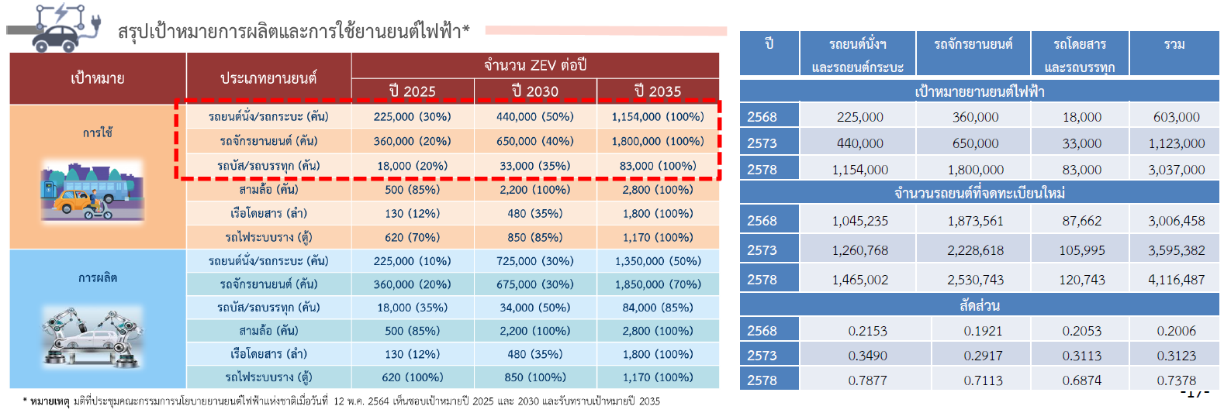
รถในประเทศรวมทุกเชื้อเพลิง (คัน) | 2558 | 2559 | 2560 | 2561 | 2562 | 2563 | 2564 | 2565 | 31 สิงหาคม 2566 | Share
รถยนต์ | 8,892,345 | 9,350,584 | 9,905,017 | 10,552,829 | 11,196,670 | 11,679,524 | 12,123,122 | 12,649,120 | 13,019,982 | 30%
รถกระบะ (Van & Pick Up) | 6,135,571 | 6,277,527 | 6,437,291 | 6,614,402 | 6,775,668 | 6,878,050 | 6,984,420 | 7,085,910 | 7,108,696 | 16%
รถ 2 และ 3 ล้อ | 20,519,498 | 20,497,296 | 20,717,645 | 21,099,526 | 21,425,044 | 21,588,423 | 21,864,326 | 22,300,719 | 22,618,263 | 51%
รถบรรทุก | 1,030,746 | 1,055,717 | 1,089,621 | 1,122,057 | 1,149,668 | 1,173,801 | 1,201,832 | 1,225,549 | 1,238,642 | 3%
รถบัส | 152,857 | 157,015 | 159,189 | 162,975 | 164,998 | 151,547 | 140,268 | 132,806 | 129,946 | 0%
รวมทั้งหมด | 36,731,017 | 37,338,139 | 38,308,763 | 39,551,789 | 40,712,048 | 41,471,345 | 42,313,968 | 43,394,104 | 44,115,529 | 100%

BEV/รถทุกเชื้อเพลิง | 2558 | 2559 | 2560 | 2561 | 2562 | 2563 | 2564 | 2565 | 31 สิงหาคม 2566
รถยนต์ | 0.0% | 0.0% | 0.0% | 0.0% | 0.0% | 0.0% | 0.0% | 0.1% | 0.4%
รถกระบะ (Van & Pick Up) | 0.0% | 0.0% | 0.0% | 0.0% | 0.0% | 0.0% | 0.0% | 0.0% | 0.0%
รถ 2 และ 3 ล้อ | 0.0% | 0.0% | 0.0% | 0.0% | 0.0% | 0.0% | 0.0% | 0.1% | 0.1%
รถบรรทุก | 0.0% | 0.0% | 0.0% | 0.0% | 0.0% | 0.0% | 0.0% | 0.0% | 0.0%
รถบัส | 0.0% | 0.0% | 0.0% | 0.1% | 0.1% | 0.1% | 0.2% | 0.9% | 1.8%
รวมทั้งหมด | 0.0% | 0.0% | 0.0% | 0.0% | 0.0% | 0.0% | 0.0% | 0.1% | 0.2%

ประมวลผลเพื่อนำไปใช้งาน
รถในประเทศรวมทุกเชื้อเพลิง (คัน) | 2558 | 2559 | 2560 | 2561 | 2562 | 2563 | 2564 | 2565 | 31 สิงหาคม 2566 | Share
รถยนต์ | 8,892,345 | 9,350,584 | 9,905,017 | 10,552,829 | 11,196,670 | 11,679,524 | 12,123,122 | 12,649,120 | 13,019,982
รถกระบะ (Van & Pick Up) | 6,135,571 | 6,277,527 | 6,437,291 | 6,614,402 | 6,775,668 | 6,878,050 | 6,984,420 | 7,085,910 | 7,108,696
รถ 2 และ 3 ล้อ | 20,519,498 | 20,497,296 | 20,717,645 | 21,099,526 | 21,425,044 | 21,588,423 | 21,864,326 | 22,300,719 | 22,618,263
รถบรรทุก | 1,030,746 | 1,055,717 | 1,089,621 | 1,122,057 | 1,149,668 | 1,173,801 | 1,201,832 | 1,225,549 | 1,238,642
รถบัส | 152,857 | 157,015 | 159,189 | 162,975 | 164,998 | 151,547 | 140,268 | 132,806 | 129,946
รวมทั้งหมด | 36,731,017 | 37,338,139 | 38,308,763 | 39,551,789 | 40,712,048 | 41,471,345 | 42,313,968 | 43,394,104 | 44,115,529

ส่วนเพิ่มรายปี
รถในประเทศรวมทุกเชื้อเพลิง (คัน) | 2558 | 2559 | 2560 | 2561 | 2562 | 2563 | 2564 | 2565 | 31 สิงหาคม 2566
รถยนต์ |  | 458,239 | 554,433 | 647,812 | 643,841 | 482,854 | 443,598 | 525,998 | 370,862
รถกระบะ (Van & Pick Up) |  | 141,956 | 159,764 | 177,111 | 161,266 | 102,382 | 106,370 | 101,490 | 22,786
รถ 2 และ 3 ล้อ |  | -22,202 | 220,349 | 381,881 | 325,518 | 163,379 | 275,903 | 436,393 | 317,544
รถบรรทุก |  | 24,971 | 33,904 | 32,436 | 27,611 | 24,133 | 28,031 | 23,717 | 13,093
รถบัส |  | 4,158 | 2,174 | 3,786 | 2,023 | -13,451 | -11,279 | -7,462 | -2,860
รวมทั้งหมด |  | 607,122 | 970,624 | 1,243,026 | 1,160,259 | 759,297 | 842,623 | 1,080,136 | 721,425

อัตราการเติบโต
รถในประเทศรวมทุกเชื้อเพลิง (คัน) | 2558 | 2559 | 2560 | 2561 | 2562 | 2563 | 2564 | 2565 | 31 สิงหาคม 2566
รถยนต์ |  | 5% | 6% | 7% | 6% | 4% | 4% | 4% | 3%
รถกระบะ (Van & Pick Up) |  | 2% | 3% | 3% | 2% | 2% | 2% | 1% | 0%
รถ 2 และ 3 ล้อ |  | 0% | 1% | 2% | 2% | 1% | 1% | 2% | 1%
รถบรรทุก |  | 2% | 3% | 3% | 2% | 2% | 2% | 2% | 1%
รถบัส |  | 3% | 1% | 2% | 1% | -8% | -7% | -5% | -2%
รวมทั้งหมด |  | 2% | 3% | 3% | 3% | 2% | 2% | 3% | 2%

ส่วนเพิ่ม BEV/รถทุกเชื้อเพลิง | 2558 | 2559 | 2560 | 2561 | 2562 | 2563 | 2564 | 2565 | 31 สิงหาคม 2566
รถยนต์ |  | 0.0% | 0.0% | 0.0% | 0.1% | 0.3% | 0.4% | 1.8% | 11.7%
รถกระบะ (Van & Pick Up) |  | 0.0% | 0.0% | 0.0% | 0.0% | 0.0% | 0.0% | 0.0% | 0.3%
รถ 2 และ 3 ล้อ |  | 1.6% | -0.1% | 0.0% | 0.2% | 0.9% | 1.3% | 2.3% | 4.4%
รถบรรทุก |  | 0.0% | 0.0% | 0.0% | 0.0% | 0.0% | 0.0% | 0.1% | 1.7%
รถบัส |  | 0.6% | 0.0% | 0.6% | 1.6% | 0.0% | -1.0% | -13.1% | -39.7%
รวมทั้งหมด |  | -0.1% | 0.0% | 0.0% | 0.1% | 0.4% | 0.7% | 1.9% | 8.2%

